关系图
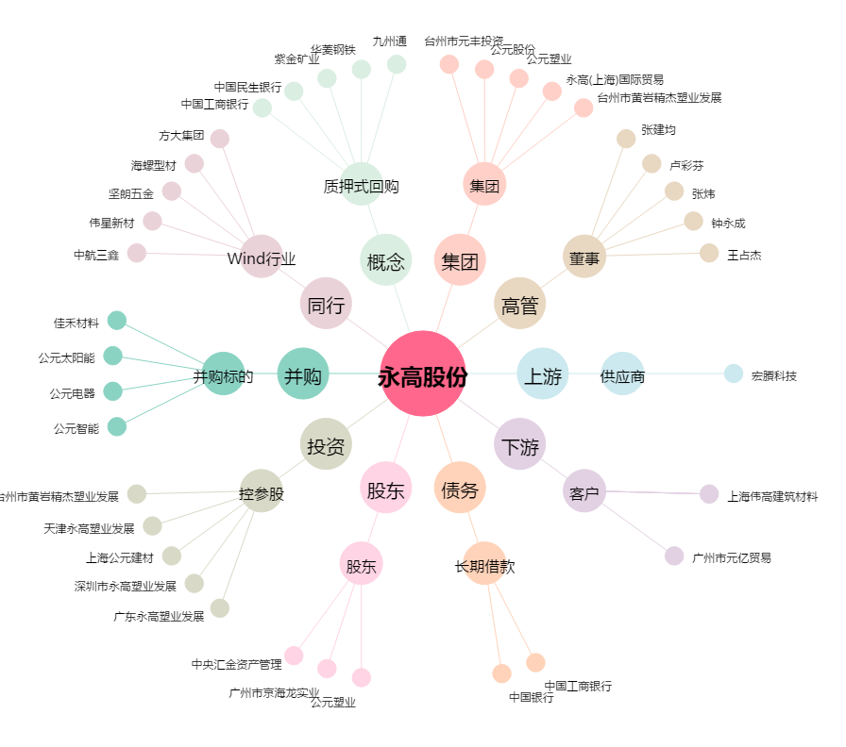
永高股份[002641.SZ] - 关系概览图

